スレッド毎の高負荷処理
スレッド毎の高負荷処理

 | 【画面コントロール】
 | スレッド毎の高負荷処理をチェックボックスによるON/OFFでコントロールできます。
スレッドが高負荷処理をしている。該当スレッドの使用率は100%になる。
 | 本アプリケーション |  | Windowsのタスクマネージャー
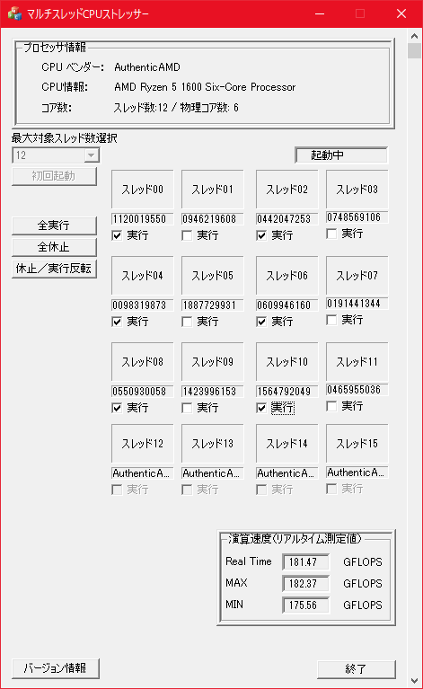
該当スレッドのチェックボックスのチェックをONにすると
該当スレッドを高負荷処理させる。
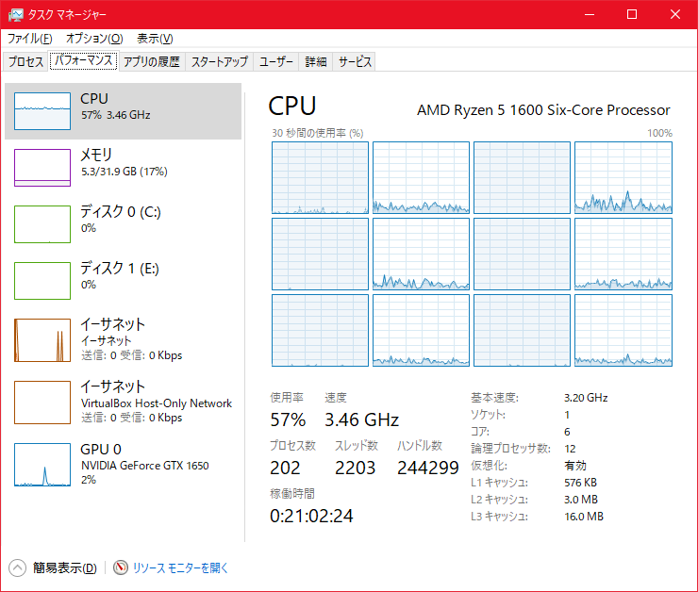

スレッドは休止状態である。ただし使用率を0%にはできない。
該当スレッドのチェックボックスのチェックをONにすると
スレッドは休止状態にさせる。

 | 【内部処理】
 |  | スレッド毎の高負荷処理のON/OFF制御
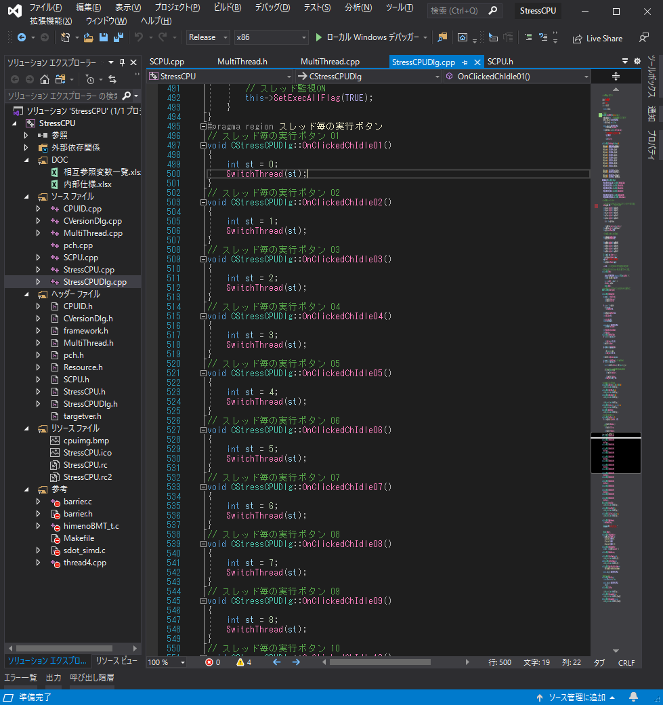

スレッドのIDを示す。

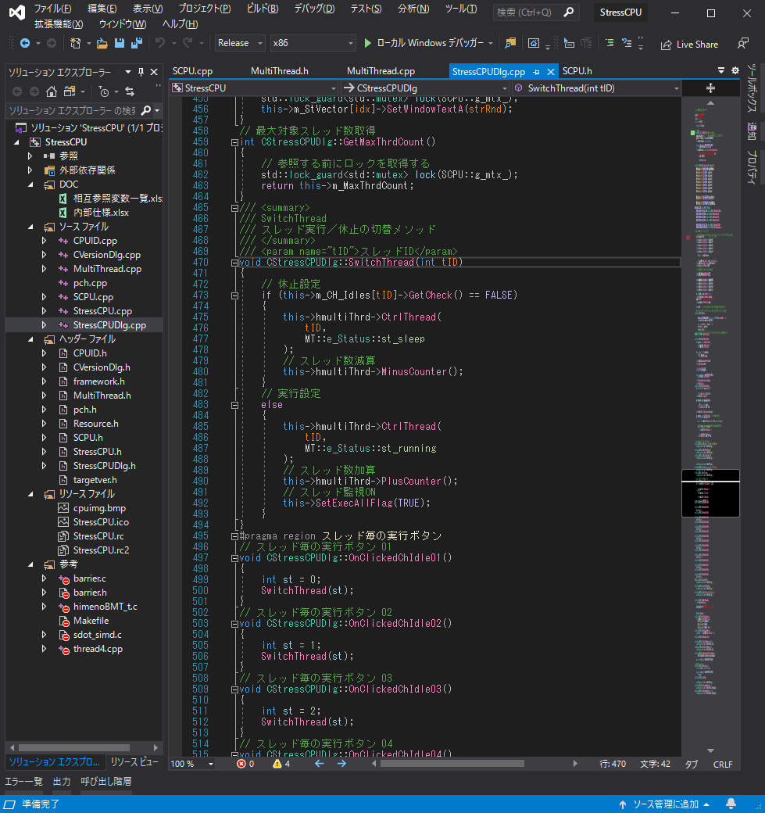

スレッドID毎のスレッドの実行／休止の切替を行います。

チェックボックスがOFFの時にスレッドを休止します。

スレッドIDに対応するマルチスレッドを休止状態にします。

実行スレッド数を１つ減算します。

スレッドIDに対応するマルチスレッドを実行状態にします。

実行スレッド数を１つ加算します。

実行スレッド数を１つ加算します。
稼働中のスレッドがある事を示すフラグを設定。
これはFLOPSの表示処理のON/OFFにも影響する。

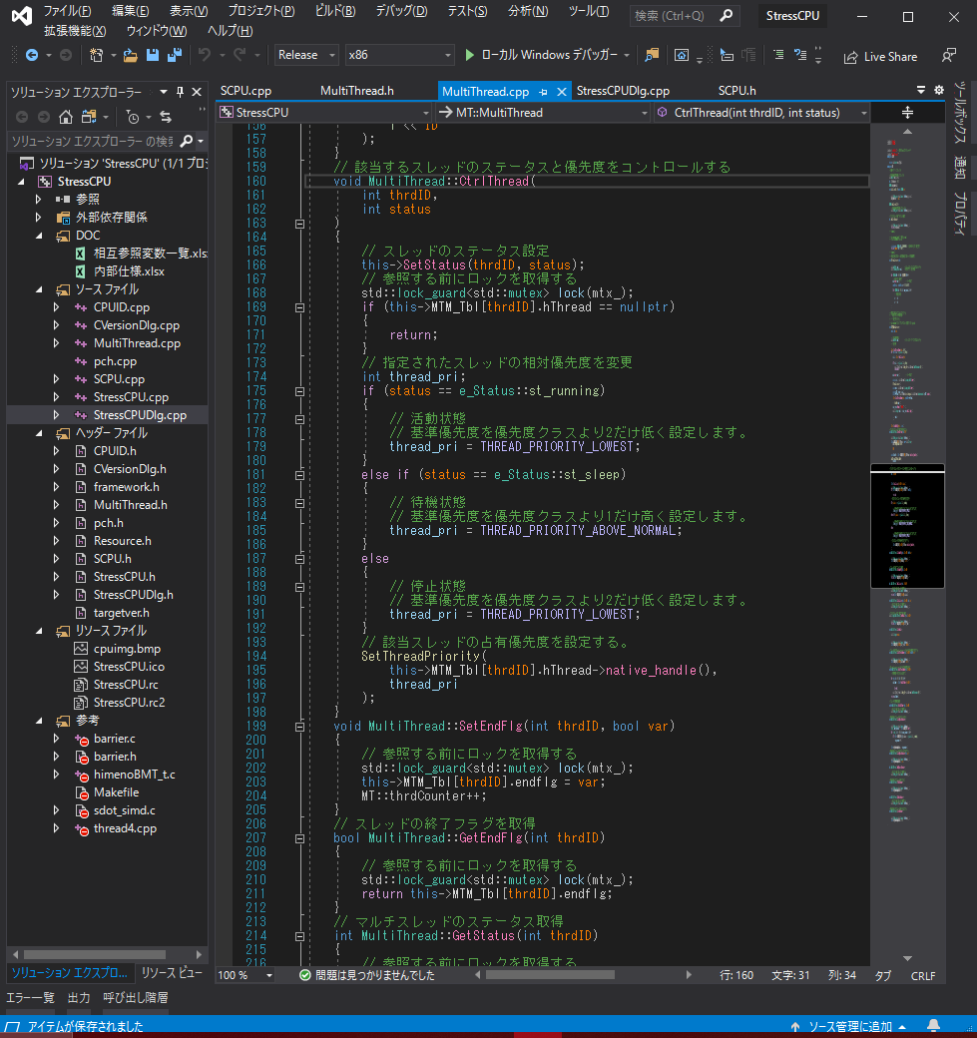

該当(thrdID)スレッドの処理状態をstatus（実行／休止）に設定する。この値は各スレッド内で非同期に参照される。

該当(thrdID)スレッドの処理状態に応じてマルチスレッド処理の優先度を切り替える。
実行状態：スレッドの優先度を下げる。優先度を下げる事で他のプロセスへの負荷を軽減している。
休止状態：スレッドの優先度を上げる。該当スレッド内ではsleepが実行される。

 |  | 高負荷対象のスレッドをあらかじめ起動する。
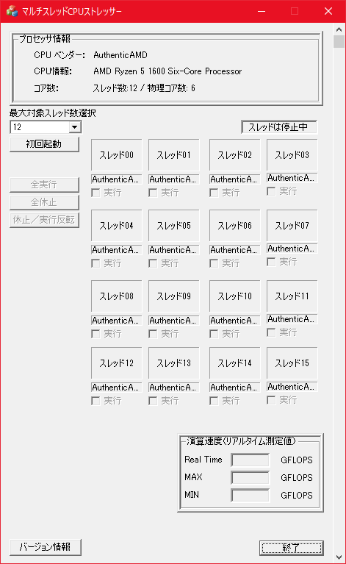

まず最初にこのボタンを押す事で対象スレッドをすべて休止状態で起動する事ができる

 |  | 対象スレッド起動メソッド
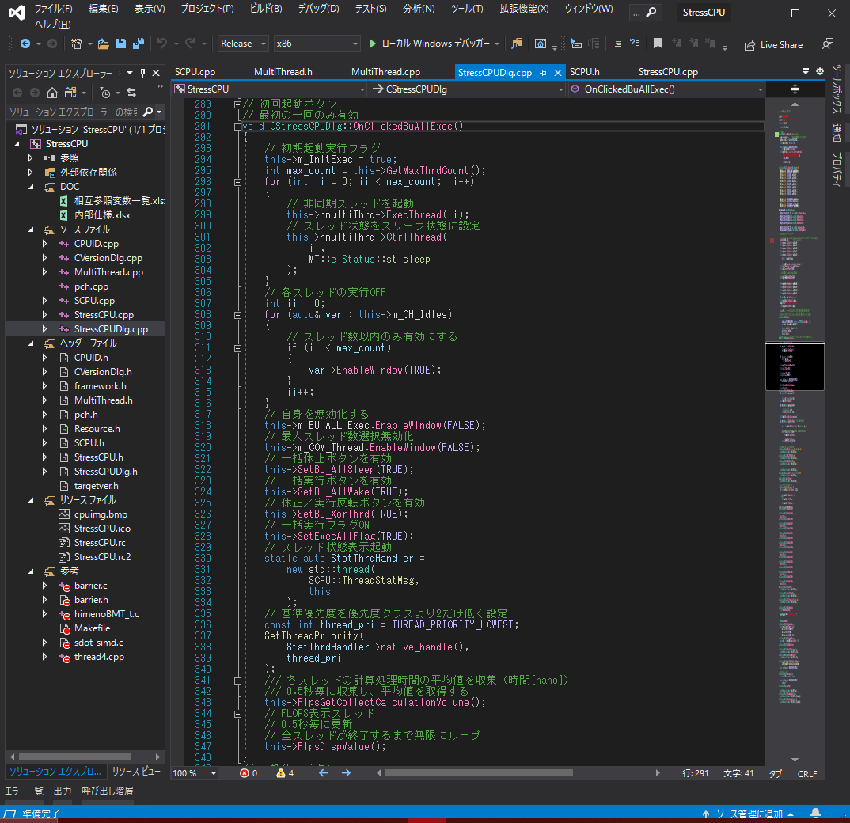

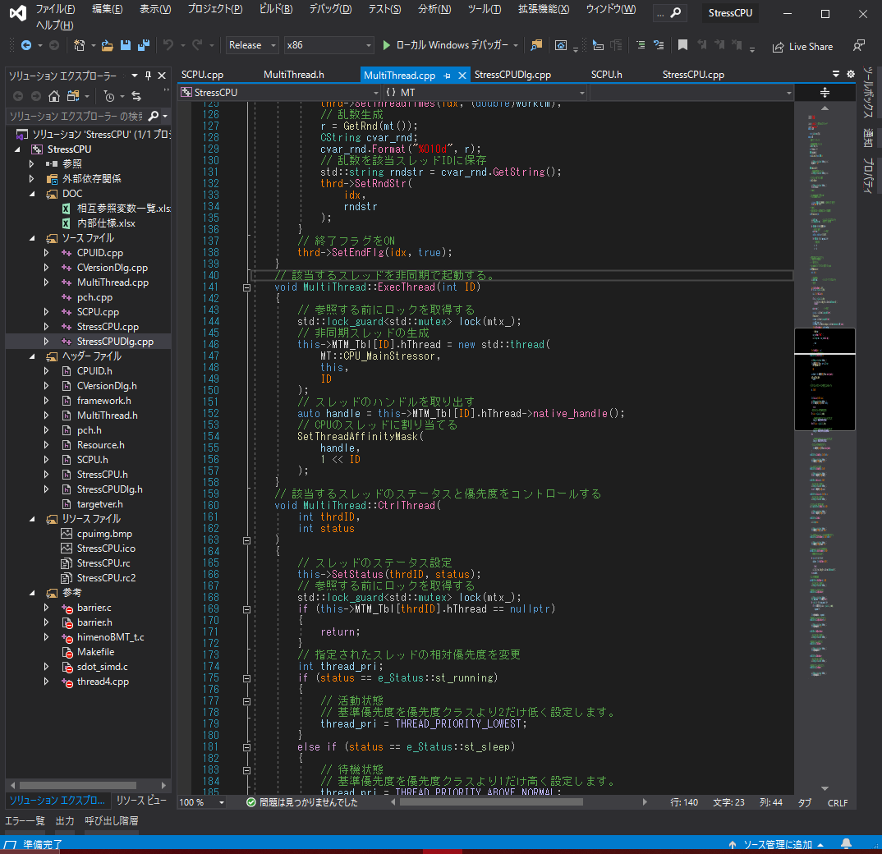

スレッドID毎に高負荷処理を行うスレッドを起動する。

高負荷処理スレッドをCPUの論理スレッドに対応付ける。

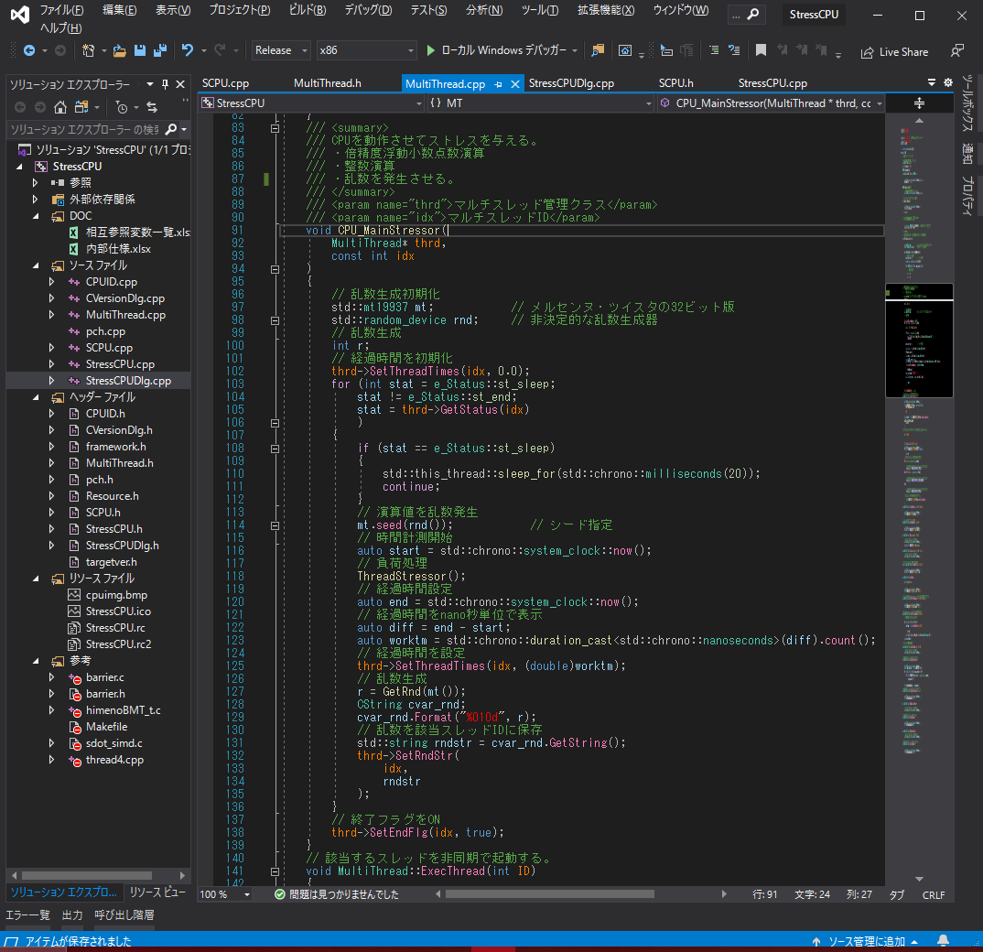

CPUのスレッド毎に高負荷処理をさせるメイン処理メソッド

高負荷処理スレッドの処理状態を取得

処理状態が休止状態の時は20m秒毎のsleepを行う。

処理状態が実行状態の時は高負荷処理を実行する。

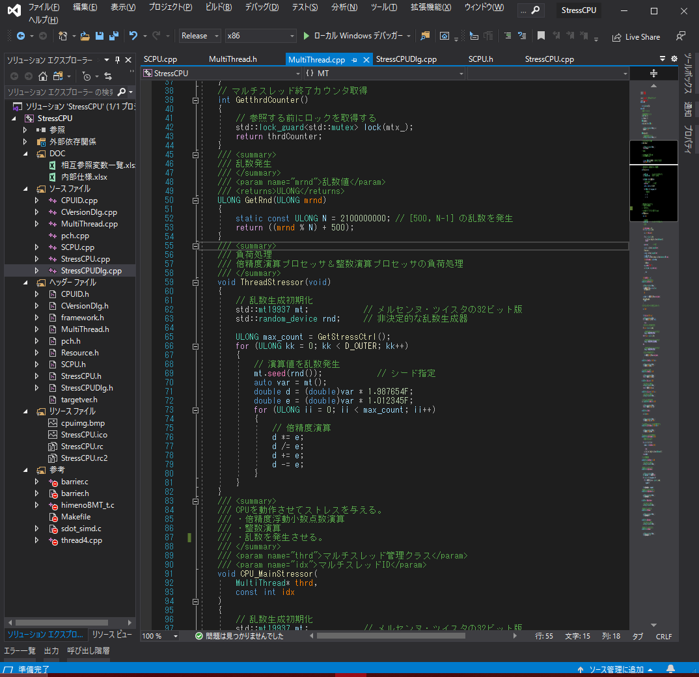

D_INNERの値を変更するとFLOPS値をコントロールする事ができます。
自分の自作PCで公式のFLOPS値（ 247.7 GFLOPS）が出るように調整しております。
参考サイト(https://gadgetversus.com/processor/amd-ryzen-5-1600-vs-amd-ryzen-3-2200g/)
（他のCPUでは試験しておりません。）

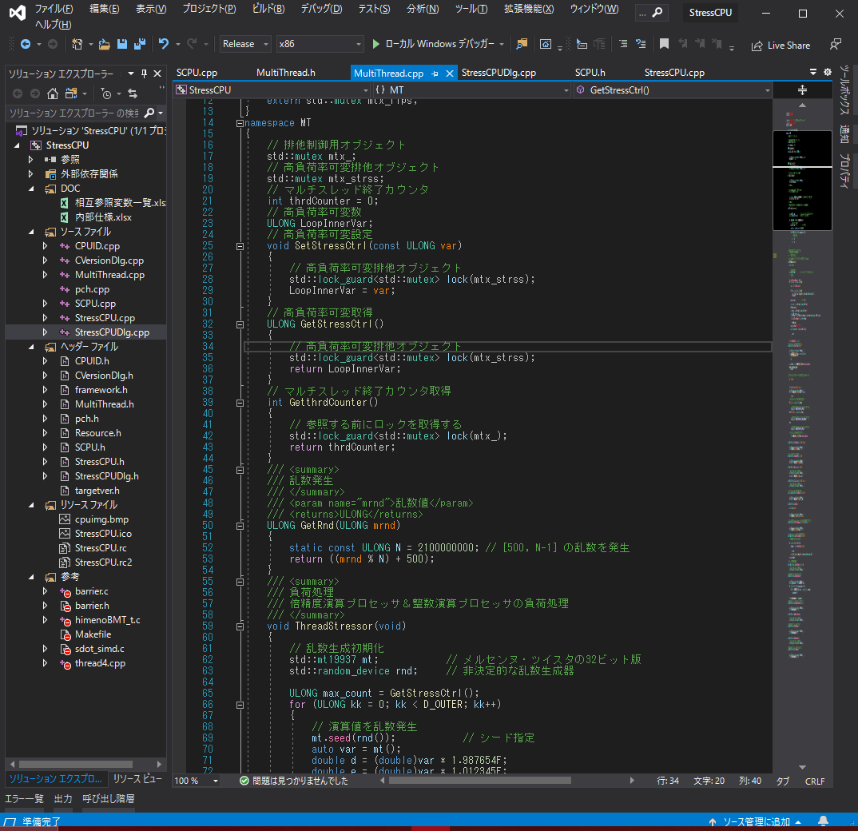

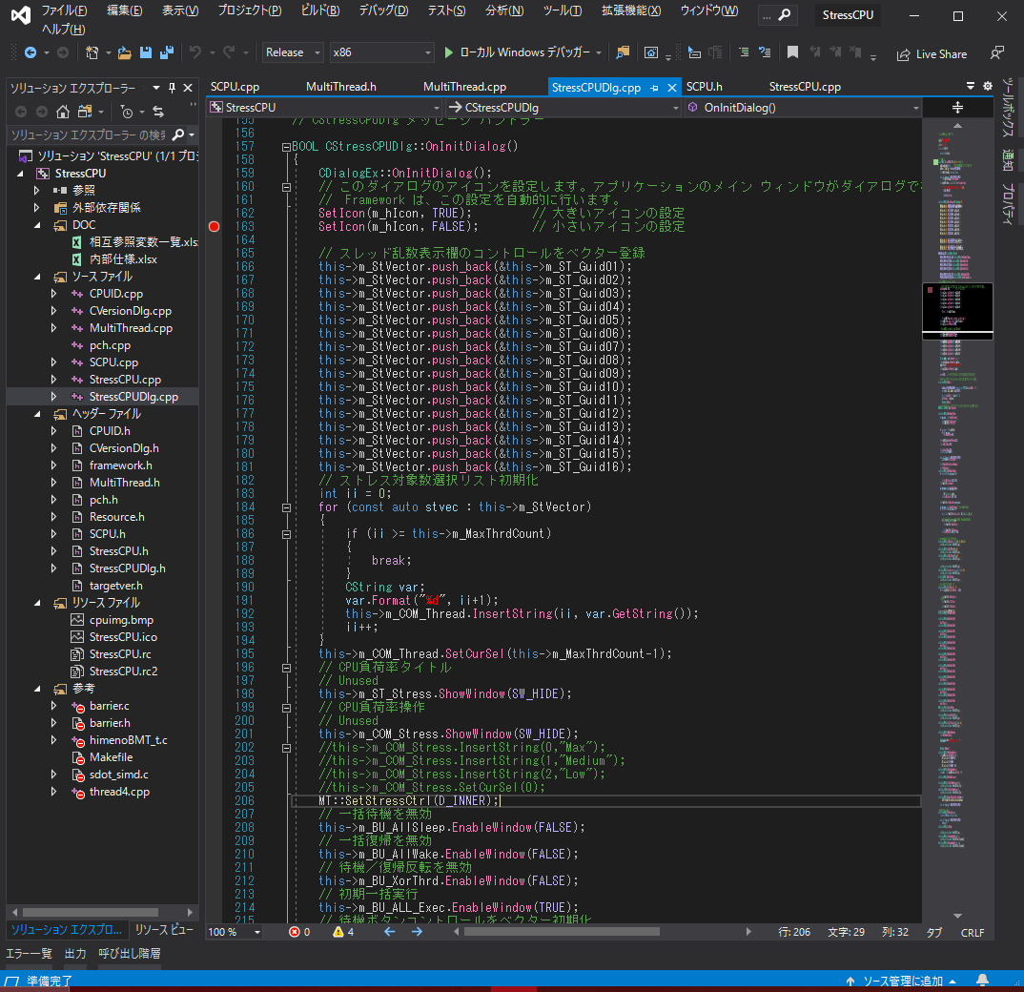

GUI初期化処理でD_INNNERの値を高負荷処理ループの内側の回数を設定しています。

FLOPS計算
FLOPS計算

 | 表示画面
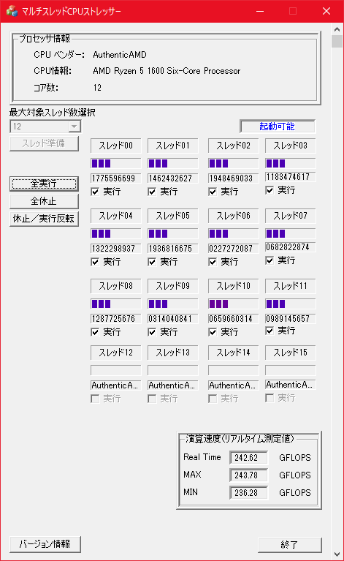

 | 計算方法概要

 | FLOPS値＝ループ処理回数 X 実行スレッド数 ／ 実行スレッドの平均処理時間(ns)

 | 実行スレッドの処理時間算出


各スレッドID毎に動作しているメソッド

負荷処理(ThreadStreesor)を実行した処理時間を該当スレッドIDに保存する。

 | 各スレッド毎のThreadStressor()の計算処理時間の平均値を算出（時間[nano]）
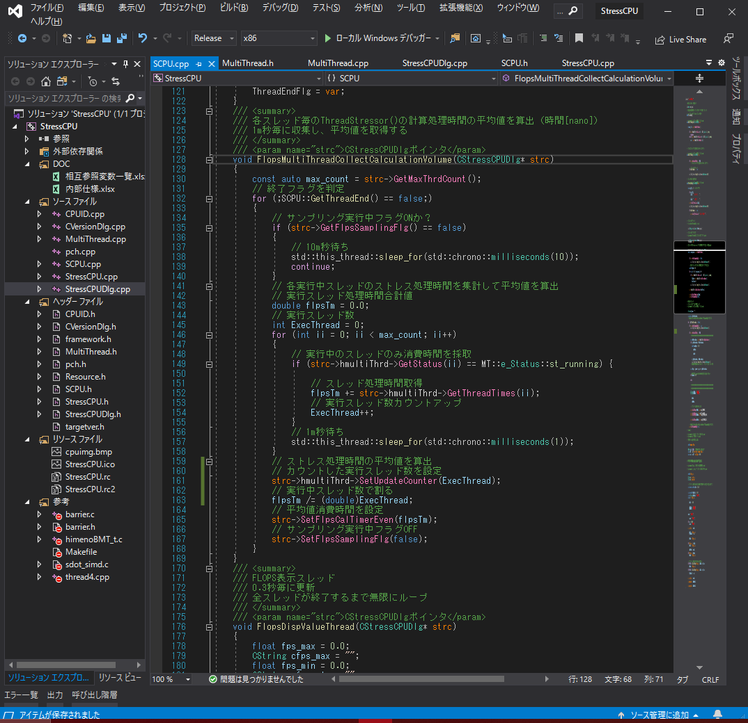

各スレッドID毎の処理時間を集計して平均処理時間を算出
（マルチスレッド処理メソッド）

各スレッドID毎の処理時間を取得する

 | FLOPS値表示スレッド
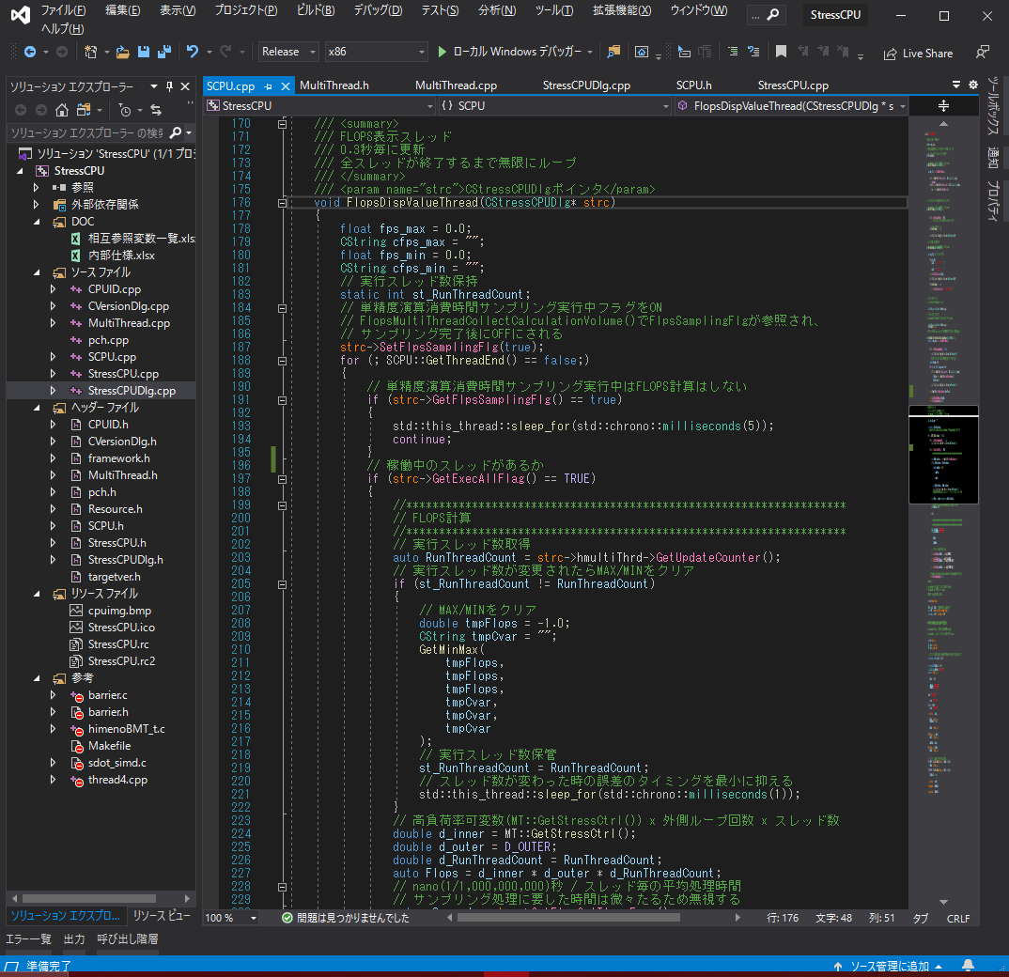

スレッドID毎の処理時間を別スレッドが収集している時は
FLOPS値の表示処理は行わない。

実行スレッド数が変更された場合は一旦MAX/MIN値を
クリアする。

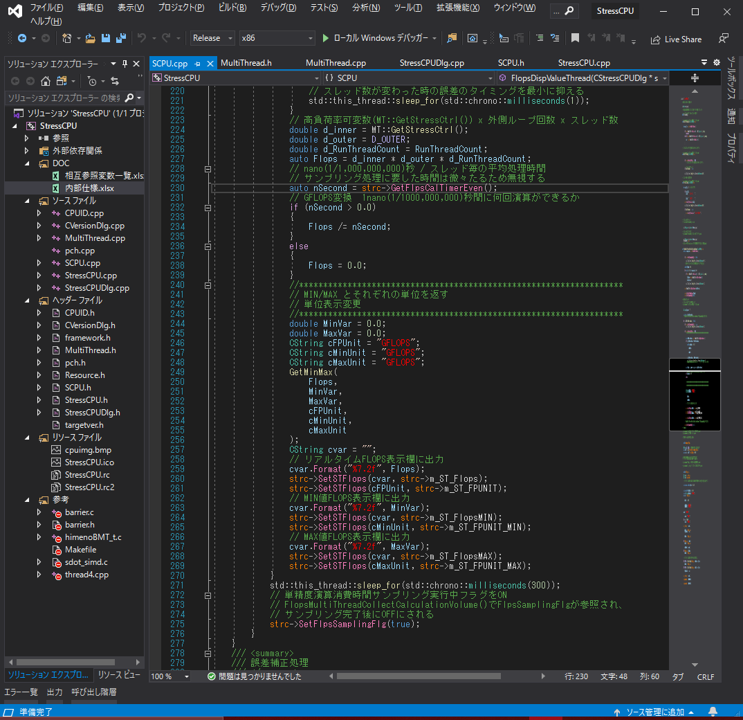

リアルなFLOPS値を計算する

FLOPS値のMAX値、MIN値を計算する

FLOPS値のリアル値、MAX値、MIN値を画面に表示する

各実行スレッドIDの処理時間収集をさせるためにフラグをONする。

